关系图
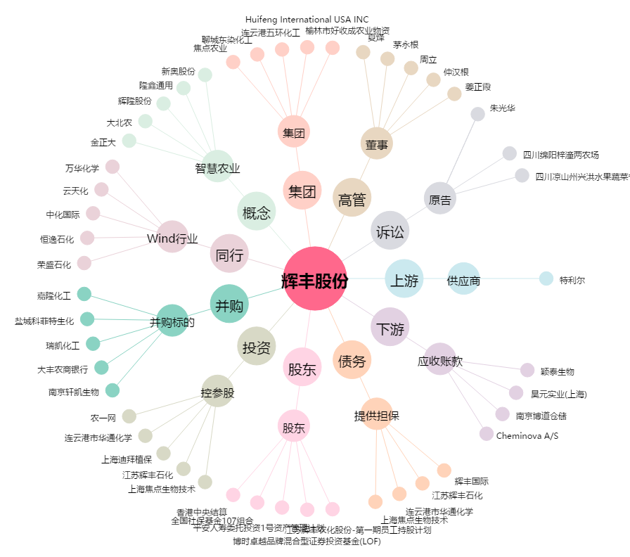
辉丰股份[002496.SZ] - 关系概览图

